Лист1
 |  |  | Заказчик:
 |  |  | Телефон: | 79
 |  |  | Дата: | 2025-12-12 15:30:58

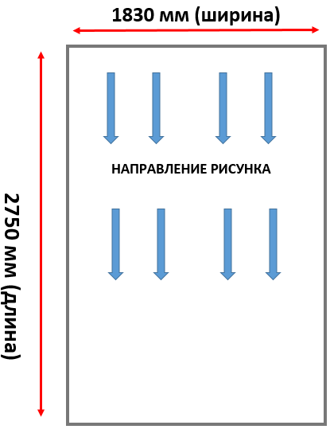
 |  |  |  |  |  | кромка
Длина мм | Ширина мм | Количество | Материал | Вращение | Метка | Сверху | Слева | Внизу | Справа
 |  |  |  | 0 | 1 |  |  |  |  | ИНСТРУКЦИЯ: 1. Размер детали указывается без кромки(финальный размер каждой детали = указанный размер+толщина кромки) 2.Размеры указываются в миллиметрах 3.На схеме показано направление рисунка. Если направление рисунка не важно и нужно максимально использовать размер полотна - укажите "Вращение 1", тогда мы подгоним детали таким образом, чтобы эффективней использовать материал
 |  |  |  | 0 | 2
 |  |  |  | 0 | 3
 |  |  |  | 0 | 4
 |  |  |  | 0 | 5
 |  |  |  | 0 | 6
 |  |  |  | 0 | 7
 |  |  |  | 0 | 8
 |  |  |  | 0 | 9
 |  |  |  | 0 | 10
 |  |  |  | 0 | 11
 |  |  |  | 0 | 12
 |  |  |  | 0 | 13
 |  |  |  | 0 | 14
 |  |  |  | 0 | 15
 |  |  |  | 0 | 16
 |  |  |  | 0 | 17
 |  |  |  | 0 | 18
 |  |  |  | 0 | 19
 |  |  |  | 0 | 20
 |  |  |  | 0 | 21
 |  |  |  | 0 | 22
 |  |  |  | 0 | 23
 |  |  |  | 0 | 24
 |  |  |  | 0 | 25
 |  |  |  | 0 | 26
 |  |  |  | 0 | 27
 |  |  |  | 0 | 28
 |  |  |  | 0 | 29
 |  |  |  | 0 | 30
 |  |  |  | 0 | 31
 |  |  |  | 0 | 32
 |  |  |  | 0 | 33
 |  |  |  | 0 | 34
 |  |  |  | 0 | 35
 |  |  |  | 0 | 36
 |  |  |  | 0 | 37
 |  |  |  | 0 | 38
 |  |  |  | 0 | 39
 |  |  |  | 0 | 40
 |  |  |  | 0 | 41
 |  |  |  | 0 | 42
 |  |  |  | 0 | 43
 |  |  |  | 0 | 44
 |  |  |  | 0 | 45
 |  |  |  | 0 | 46
 |  |  |  | 0 | 47
 |  |  |  | 0 | 48
 |  |  |  | 0 | 49
 |  |  |  | 0 | 50
 |  |  |  | 0 | 51
 |  |  |  | 0 | 52
 |  |  |  | 0 | 53
 |  |  |  | 0 | 54
 |  |  |  | 0 | 55
 |  |  |  | 0 | 56
 |  |  |  | 0 | 57
 |  |  |  | 0 | 58
 |  |  |  | 0 | 59
 |  |  |  | 0 | 60
 |  |  |  | 0 | 61
 |  |  |  | 0 | 62
 |  |  |  | 0 | 63
 |  |  |  | 0 | 64
 |  |  |  | 0 | 65
 |  |  |  | 0 | 66
 |  |  |  | 0 | 67
 |  |  |  | 0 | 68
 |  |  |  | 0 | 69
 |  |  |  | 0 | 70
 |  |  |  | 0 | 71
 |  |  |  | 0 | 72
 |  |  |  | 0 | 73
 |  |  |  | 0 | 74
 |  |  |  | 0 | 75
 |  |  |  | 0 | 76
 |  |  |  | 0 | 77
 |  |  |  | 0 | 78
 |  |  |  | 0 | 79
 |  |  |  | 0 | 80
 |  |  |  | 0 | 81
 |  |  |  | 0 | 82
 |  |  |  | 0 | 83
 |  |  |  | 0 | 84
 |  |  |  | 0 | 85
 |  |  |  | 0 | 86
 |  |  |  | 0 | 87
 |  |  |  | 0 | 88
 |  |  |  | 0 | 89
 |  |  |  | 0 | 90
 |  |  |  | 0 | 91
 |  |  |  | 0 | 92
 |  |  |  | 0 | 93
 |  |  |  | 0 | 94
 |  |  |  | 0 | 95
 |  |  |  | 0 | 96
 |  |  |  | 0 | 97
 |  |  |  | 0 | 98
 |  |  |  | 0 | 99
 |  |  |  | 0 | 100
 |  |  |  | 0 | 101
 |  |  |  | 0 | 102
 |  |  |  | 0 | 103
 |  |  |  | 0 | 104
 |  |  |  | 0 | 105
 |  |  |  | 0 | 106
 |  |  |  | 0 | 107
 |  |  |  | 0 | 108
 |  |  |  | 0 | 109
 |  |  |  | 0 | 110
 |  |  |  | 0 | 111
 |  |  |  | 0 | 112
 |  |  |  | 0 | 113
 |  |  |  | 0 | 114
 |  |  |  | 0 | 115
 |  |  |  | 0 | 116
 |  |  |  | 0 | 117
 |  |  |  | 0 | 118
 |  |  |  | 0 | 119
 |  |  |  | 0 | 120
 |  |  |  | 0 | 121
 |  |  |  | 0 | 122
 |  |  |  | 0 | 123
 |  |  |  | 0 | 124
 |  |  |  | 0 | 125
 |  |  |  | 0 | 126
 |  |  |  | 0 | 127
 |  |  |  | 0 | 128
 |  |  |  | 0 | 129
 |  |  |  | 0 | 130
 |  |  |  | 0 | 131
 |  |  |  | 0 | 132

